Estadísticas
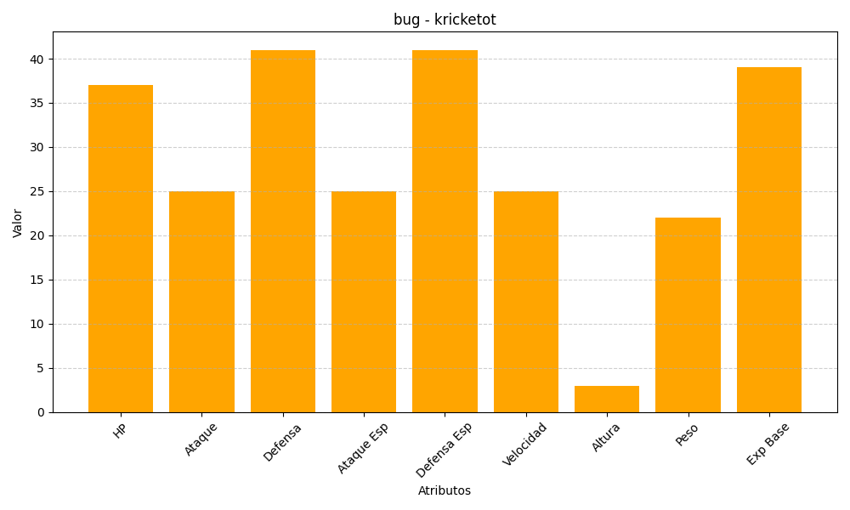
ID | Nombre | Tipo | HP | Ataque | Defensa | Ataque Especial | Defensa Especial | Velocidad | Altura | Peso | Experiencia Base
401 | kricketot | bug | 37 | 25 | 41 | 25 | 41 | 25 | 3 | 22 | 39

